機能概略図
DB Server
(upk-appli) SQL-Server EXPRESS
DB Server
(upk-appli) SQL-Server EXPRESS
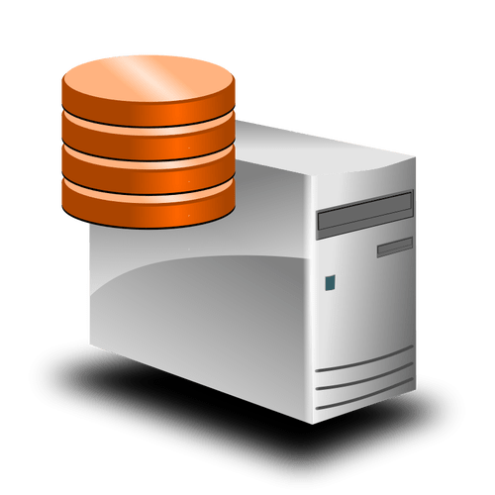
システム名称 | 金型保守計画（改業務情報管理システム） | 資料名 | 機能概要図 | 作成 | 采野 | 作成 | 2021-12-24
 |  |  |  | 更新 | 采野 | 更新 | 2022-01-13
■機能概略図
upk-dtss
(\upkroot\K20_生産課\公開参照\生産台数推移\☆2021年度) 21年度 生産台数推移(ﾏﾝｽﾘｰ).xls
概要設計書に移設
修正は概要設計書で行う事。
生産台数推移
生産台数推移
データ更新追加
年間生産台数データ
年間保守計画データ
更新日付確認
データ
コピー処理
データ
コピー処理
計画修正処理

計画データ
バッチ処理
計画データ
バッチ処理

月間生産台数データ
月間保守計画データ
データ
コピー処理
データ
コピー処理
大日程
大日程
更新データ追加
計画修正

kpkpc202
(\Haihu\Haihu_K20\) プレス３発情報.xls
大日程
部品番号
リンク情報
大日程
部品番号
リンク情報
製造部品
係数マスタ
製造部品
係数マスタ
部品番号
リンク情報
部品番号
リンク情報
更新日付確認
バッチ処理結果をメール通知
・更新データの有り無し
・バッチ処理の終了
他
バッチ処理結果をメール通知
・更新データの有り無し
・バッチ処理の終了
他

製造部品
係数管理
製造部品
係数管理
製造部品
係数管理
製造部品
係数管理
製造部品
係数管理
製造部品
係数管理
年間保守計画
情報入力・表示
年間保守計画
情報入力・表示

Client PC
Client PC
月間保守計画
情報入力・入力
月間保守計画
情報入力・表示

エクセルデータ出力

